IMAGO MOBILE
IMAGO-MOBILE
Внимание! При комплектации рабочих мест из коллекции "IMAGO MOBILE" используются шкафы, тумбы, приставки и дополнительные элементы из серии "IMAGO"
Цвета: Орех французский, Ясень шимо, Белый, Венге Магия, Мокачино, Клён (кромка Мультиплекс), Клён* (кромка «Клён») |  |  | Москва/Санкт-Петербург | Цены в рублях на |  | 2026-01-01
Изображение | Артикул | Габаритные размеры (мм) (ШхГхВ) | Описание | Вес (кг) | Объем (м.куб.) | Цена
Столы
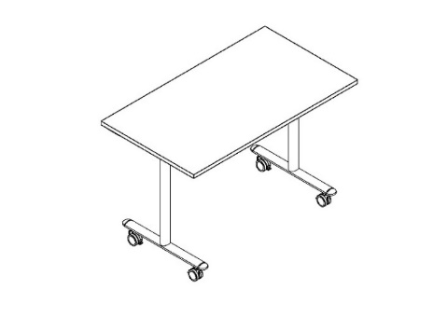 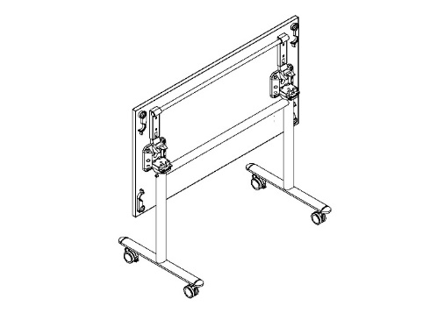 | KST 1165 | 1150х650х750 | Столешница из ЛДСП т.22мм с кромкой ПВХ т. 2мм по периметру, без кабель-каналов. Металлокаркас из двух Т-образных опор на колесах со стоппером, цвет - Серый. Механизм трансформации/складывания изготовлен из стеклонаполненного полиамида с металлическими пружинами. Размеры одного стола в сложенном состоянии: 1150/1350/1550х580х1060. При составлении нескольких столов каждый стол добавляет 135 мм к глубине и 80 мм к длине. | 23.0 | 0.112 | 26620
 | KST 1365 | 1350х650х750 |  | 25.5 | 0.116 | 27745
 | KST 1565 | 1550х650х750 |  | 27.1 | 0.121 | 28635
Фронтальные панели
 | KD -1030 | 1000х18х300 | Панель из ЛДСП т.18мм с кромкой ПВХ т.045мм со складным механизмом крепления, работающим синхронно с механизмом складывания стола. | 5.1 | 0.012 | 4763
 | KD -1230 | 1200х18х300 |  | 6.1 | 0.014 | 4914
 | KD -1430 | 1400х18х300 |  | 7.2 | 0.016 | 5269
Соединительные защелки для столешниц
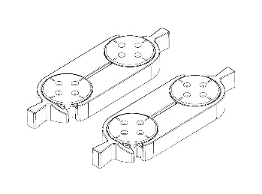 | KCLK-01 | 100х180х18 | Комплект соединителей типа "папа - мама" для складного стола, устанавливаются по боковым сторонам столешницы. Цвет - Черный. | 0.2 | 0.000 | 2193
Схема соединения столешниц
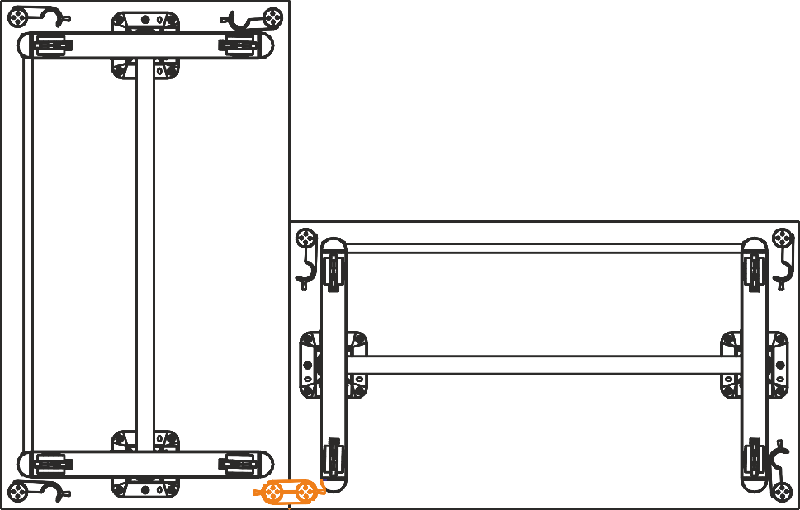 вид снизу
Варианты комплектации
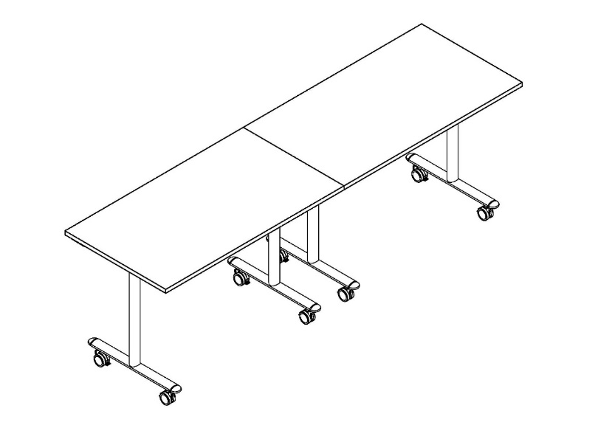 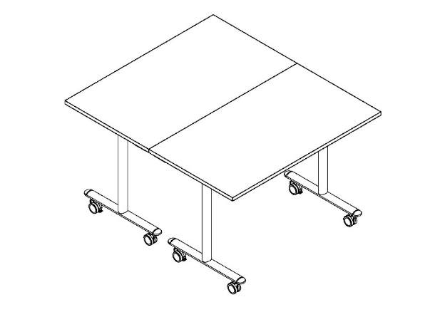 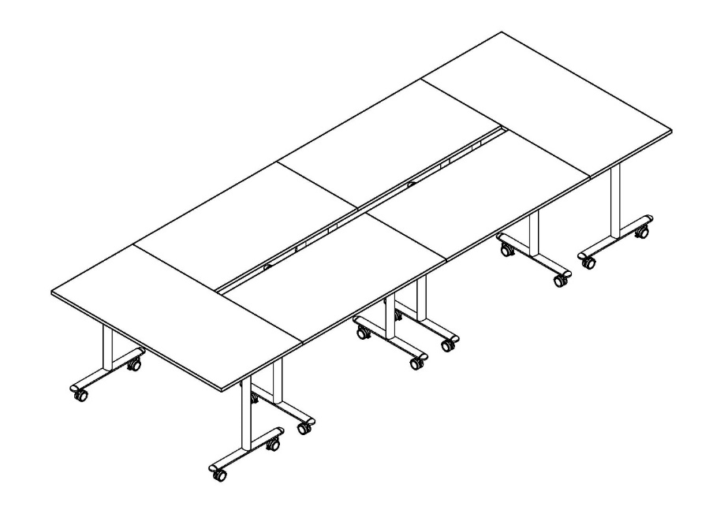

IMAGO MOBILE LITE
IMAGO-MOBILE LITE
Внимание! При комплектации рабочих мест из коллекции "IMAGO MOBILE LITE" используются шкафы, тумбы, приставки и дополнительные элементы из серии "IMAGO"
Цвета: Орех французский, Ясень шимо, Белый, Венге Магия, Мокачино, Клён (кромка Мультиплекс), Клён* (кромка «Клён») Цвета опор: Белый, Алюминий, Черный
Изображение | Артикул | Габаритные размеры (мм) (ШхГхВ) | Описание | Вес (кг) | Объем (м.куб.) | Цена
Столы
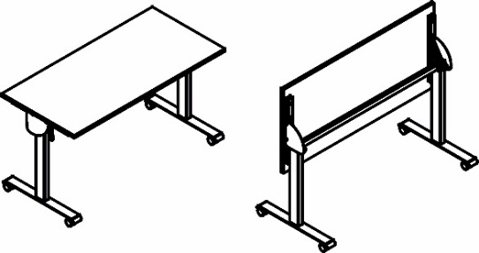 | CST 1365 | 1350х650х750 | Столешница из ЛДСП т.22мм, кромка ПВХ т. 2мм по периметру, без кабель-каналов. Металлокаркас из двух Т-образных опор на колесах со стоппером, сечением 80х40мм и толщиной металла 2 мм, цвет - Серый. Подвижная часть стола включает в себя две направляющие из трубы 40х25мм с рычагами для фиксации столешницы с каждой из сторон. Размеры одного стола в сложенном состоянии: 1350/1550х644,5х1100мм. При составлении нескольких столов каждый стол добавляет 135 мм к глубине и 80 мм к длине. | 29.3 | 0.040 | 19,370
 | CST 1565 | 1550х650х750 |  | 31.3 | 0.049 | 19,842
Соединительные защелки для столешниц
 | KCLK-01 | 100х180х18 | Комплект соединителей типа "папа - мама" для складного стола, устанавливаются по боковым сторонам столешницы. Цвет - Черный. | 0.2 | 0.000 | 2,193
Варианты комплектации
